查找颜色
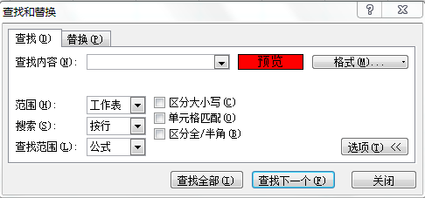
金额
465
385
217
213
515
965
471
509
961

融资清册
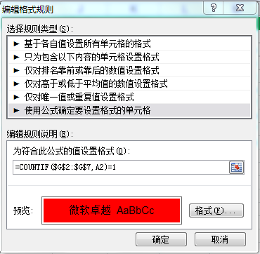
EAST | SOUTH | WEST | NORTH | SH | 信控部
NCS0661 | NCS0850 | NCS0406 | NCS0161 | NCS0771 | NCS0775
NCS0904 | NCS0561 | NCS0524 | NCS0097 | NCS0974 | NCS0850
NCS0313 | NCS0637 | NCS0716 | NCS0318 | NCS0536 | NCS0318
NCS0772 | NCS0367 | NCS0173 | NCS0095 | NCS0952 | NCS0173
NCS0691 | NCS0239 | NCS0160 | NCS0060 | NCS0704 | NCS0291
NCS0353 | NCS0885 |  | NCS0909 | NCS0882 | NCS0637
NCS0981 | NCS0273 |  | NCS0175 | NCS0888
NCS0291 |  |  | NCS0775 | NCS0817
NCS0216 |  |  |  | NCS0834

